Úvod
 |  | Kolejne
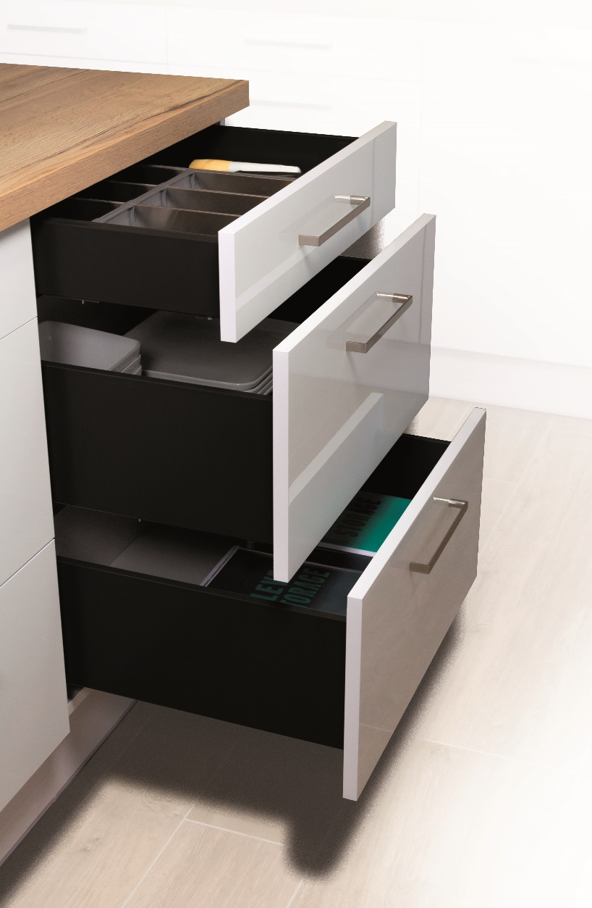

 | StrongMax Planner

 | Konfigurator do obliczania frontu i wiercenia szuflad StrongMax o grubości dna 18 mm

Wersja 1.00

Menu
 |  |  | Wprowadzenie

 | Szuflada z frontem | Szuflady wewnętrzne

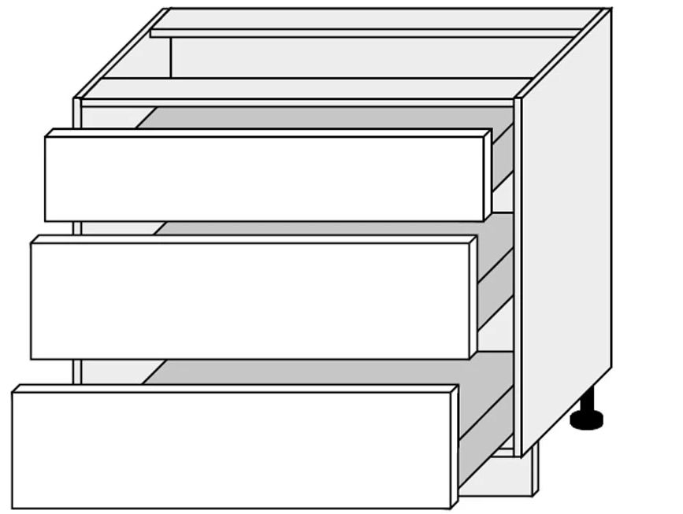

Powrót

čelo
 |  |  |  |  |  |  |  | Wprowadzenie

 | Wymiary korpusu w mm
 | Wysokość korpusu (A)
 | Szerokość korpusu (B)
 | Maksymalna zalecana szerokość szuflady to 1,6-krotność długości prowadnicy
 | Grubość dna i wieńca górnego (C)
 | Grubość boków (D)
 | Szczelina na górze (E)
 | Szczelina między frontami (F)
 | Szczelina na dole (G)
 | Szczelina po bokach (H)
 | Długość prowadnicy (I)
 | Ilość szuflad
 | Czy będzie front z rączką?
 | 0
 | Obliczenie wysokości frontu |  |  |  | 0.0

 | Pozycja prowadnic | Wysokość frontu | Wybierz kolor | Wybierz wysokość prowadnic | Szklane boki tak/nie | Kod kompletu | Nazwa kompletu

Wypełniaj zawsze od dołu

 | Uwaga: wypełniaj od lewej do prawej
 | Uwaga: jeśli dokonasz zmiany, wypełnij wszystko od nowa, w przeciwnym razie formularz będzie z błędami

 | Powrót

 | Wiercenie do boku korpusu
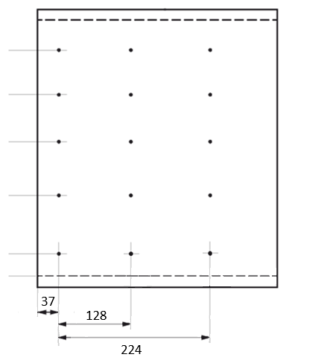

Wysokość otworów od dna korpusu |  |  |  |  |  | Docięcie dna:

 |  |  |  |  |  | Docięcie tyłu:
 |  |  |  |  |  | (dla prawidłowego obliczenia należy wybrać wysokość ściany bocznej z tabeli powyżej)

 | 0

